X方向材軸パターン
 |  |  | B | 21 | mm
 |  |  | B(実際) | 19.5 | mm
 |  |  | H | 150 | mm
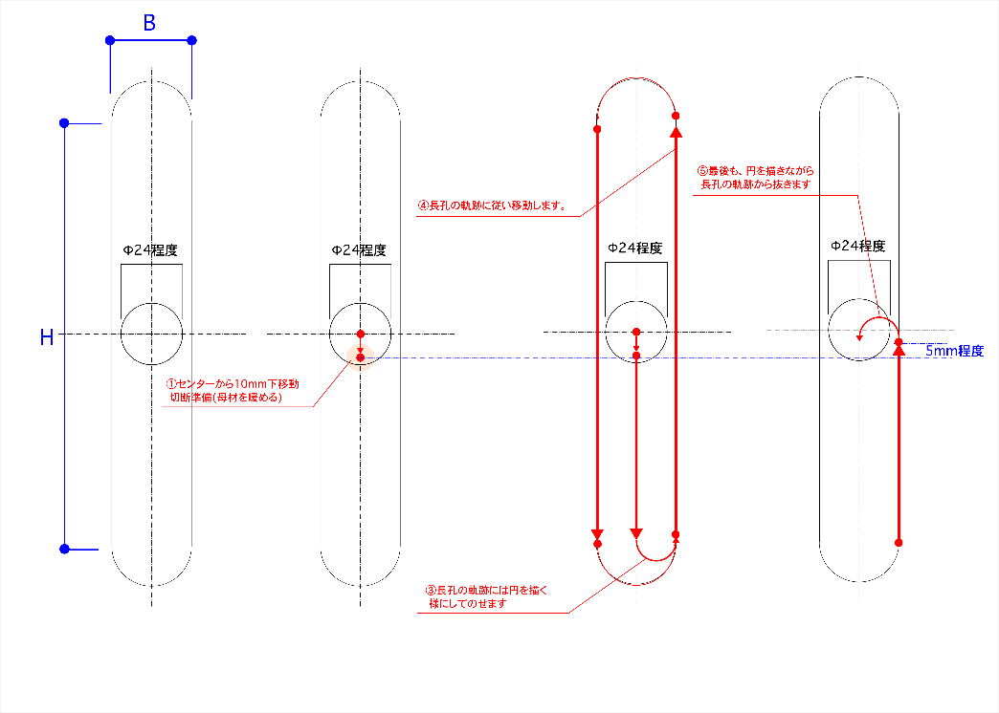
内側 | G21 | メートル法を設定。G20だとインチ
 | G91 | 相対座標として設定/G90だと絶対座標となる
 | G00X0Y-4 | Y方向にΔ-4mm移動
 | G04 L10.0 | 10秒まってあたためる。
 | M07 | 切断スタート。以下が切断内容
 | G01X0.0Y-71 | 直線切断。(X,Y)の位置に移動
 | G03X9.75Y0I4.875J0 | 円弧切断。円の中心が(I,J)で、移動後の座標が(X,Y)
 | G01X0.0Y150 | 直線切断。(X,Y)の位置に移動
 | G03X-19.5Y0I-9.75J0 | 円弧切断。円の中心が(I,J)で、移動後の座標が(X,Y)
 | G01X0.0Y-150 | 直線切断。(X,Y)の位置に移動
 | G03X17.5Y0I8.75J0 | 円弧切断。円の中心が(I,J)で、移動後の座標が(X,Y)
 | G03X-9.75Y0I-4.875J0 | 円弧切断。円の中心が(I,J)で、移動後の座標が(X,Y)
 | M08 | 切断終了。
 | G40 | 取消
 | M02 | プログラムエンド

